пятница(3)
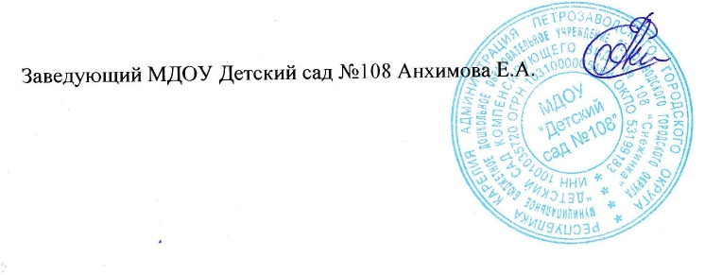
01.11.25г. |  | 15 |  | Сад
Прием пищи | Наименование блюда | Выход блюда | Энергетическая ценность, ккал | Выход блюда | Энергетическая ценность,ккал
Завтрак | Каша молочная манная с маслом сливочным | 150 | 209 | 180 | 279
 | Какао с молоком, сладкое | 150 | 108 | 180 | 129
 | Бутерброд с маслом сливочным | 35 | 123 | 35 | 123

 | ИТОГО | 335 | 440 | 395 | 531
Второй завтрак | Кефир | 100 | 50 | 100 | 50

 | ИТОГО: | 100 | 50 | 100 | 50
Обед | Свекла порц. | 20 | 15 | 20 | 15
 | Суп молочный с рисом | 150 | 169 | 180 | 203
 | Печень тушеная в белом соусе | 100 | 288 | 100 | 288
 | Картофель отварной с маслом сливочным | 130 | 114 | 150 | 133
 | Компот из сухофруктов | 150 | 82 | 180 | 99
 | Хлеб ржано-пшеничный | 40 | 69 | 50 | 87
 | ИТОГО | 590 | 737 | 680 | 825
Полдник | Чай сладкий | 180 | 8 | 180 | 8

 | ИТОГО: | 180 | 8 | 180 | 8
Ужин | Омлет с маслом сливочным | 150 | 244 | 150 | 244
 | Чай сладкий | 180 | 8 | 200 | 13
 | Булка пшеничная | 30 | 82 | 30 | 82

 | ИТОГО: | 360 | 334 | 380 | 339
 | ВСЕГО за день | 1539 | 1569 | 1735 | 1753

